Análisis Inicial
DASHBOARD DE VENTAS

 | Ventas Totales | Cantidad Total | Ticket Promedio
 | $1,200,703 | 10,454 | $114.86

Categoría de Productos con Mayores Ventas US$
 | Total
Muebles | 1200702.788
Regiones con Mayores Ventas US$
 | Total
Ontario | 240943.328
Oeste | 234745.814
Pradera | 207405.188
Atlantico | 182180.462
Quebec | 178968.972
Yukon | 76825.68
Territorios del Noroeste | 74507.33
Nunavut | 5126.014
Ventas US$ en el Tiempo
 | Total
Ene | 143326.662
Feb | 124336.846
Mar | 78521.028
Abr | 58034.278
May | 99787.064
Jun | 80723.216
Jul | 78560.892
Ago | 99858
Set | 120796.97
Oct | 92268.926
Nov | 77394.05
Dic | 147094.856

Categoría de Productos con Mayor Ticket Promedio
 | Total
Muebles | 114.85582437
Regiones con Mayores Ventas Q
 | Total
Nunavut | 55
Territorios del Noroeste | 505
Yukon | 629
Quebec | 1276
Atlantico | 1387
Ontario | 1810
Pradera | 2023
Oeste | 2769
Regiones con Mayor Ticket Promedio
 | Total
Territorios del Noroeste | 147.53926733
Quebec | 140.25781505
Ontario | 133.11786077
Atlantico | 131.34856669
Yukon | 122.13939587
Pradera | 102.52357291
Nunavut | 93.200254545
Oeste | 84.776386421

Análisis Avanzado
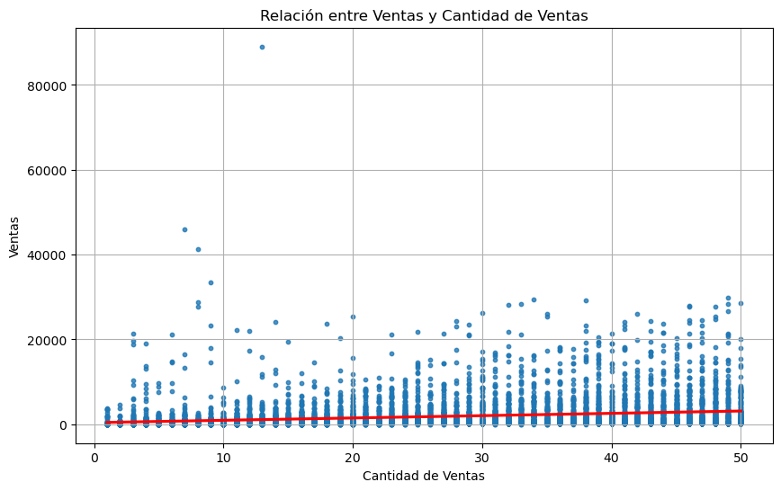
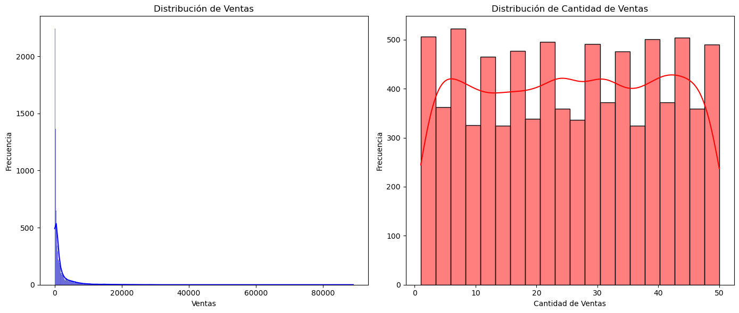
 | SKU | ID fila | ID Orden | Fecha Orden | Prioridad | ... | Tipo de Envío | Nombre del Cliente | Provincia | Segmento del Cliente | Fecha de envío
0 | 1 | 1 | 3 | 40464 | Bajo | ... | Aereo Regular | Muhammed MacIntyre | Nunavut | PYME | 40471
1 | 2 | 49 | 293 | 41183 | Alto | ... | Terrestre | Barry French | Nunavut | Consumidor | 41184
2 | 3 | 50 | 293 | 41183 | Alto | ... | Aereo Regular | Barry French | Nunavut | Consumidor | 41185
3 | 4 | 80 | 483 | 40734 | Alto | ... | Aereo Regular | Clay Rozendal | Nunavut | Corporativo | 40736
4 | 5 | 85 | 515 | 40418 | No Especificado | ... | Aereo Regular | Carlos Soltero | Nunavut | Consumidor | 40420
... | ... | ... | ... | ... | ... | ... | ... | ... | ... | ... | ...
8394 | 209 | 7765 | 55558 | 40399 | Medio | ... | Terrestre | Mick Brown | Alberta | Consumidor | 40399
8395 | 982 | 7766 | 55558 | 40399 | Medio | ... | Aereo Regular | Mick Brown | Alberta | Consumidor | 40401
8396 | 514 | 7906 | 56550 | 40641 | No Especificado | ... | Aereo Express | Frank Hawley | Alberta | Oficina en Hogar | 40643
8397 | 406 | 7907 | 56550 | 40641 | No Especificado | ... | Aereo Regular | Frank Hawley | Alberta | Oficina en Hogar | 40642
8398 | 135 | 7914 | 56581 | 39852 | Alto | ... | Aereo Express | Grant Donatelli | Alberta | Consumidor | 39855

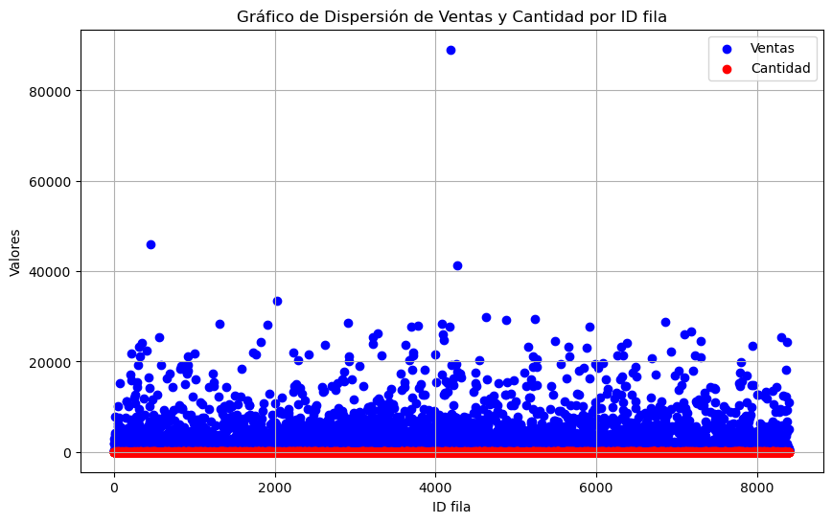

0.22058189764

